Sheet1
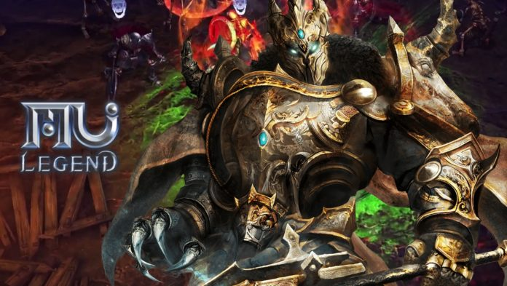
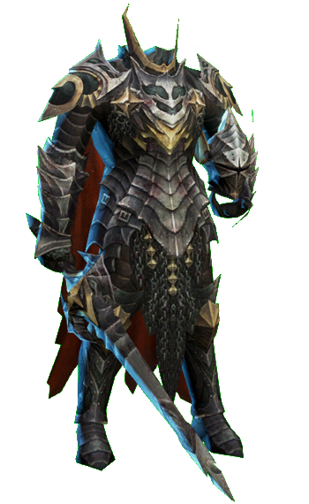
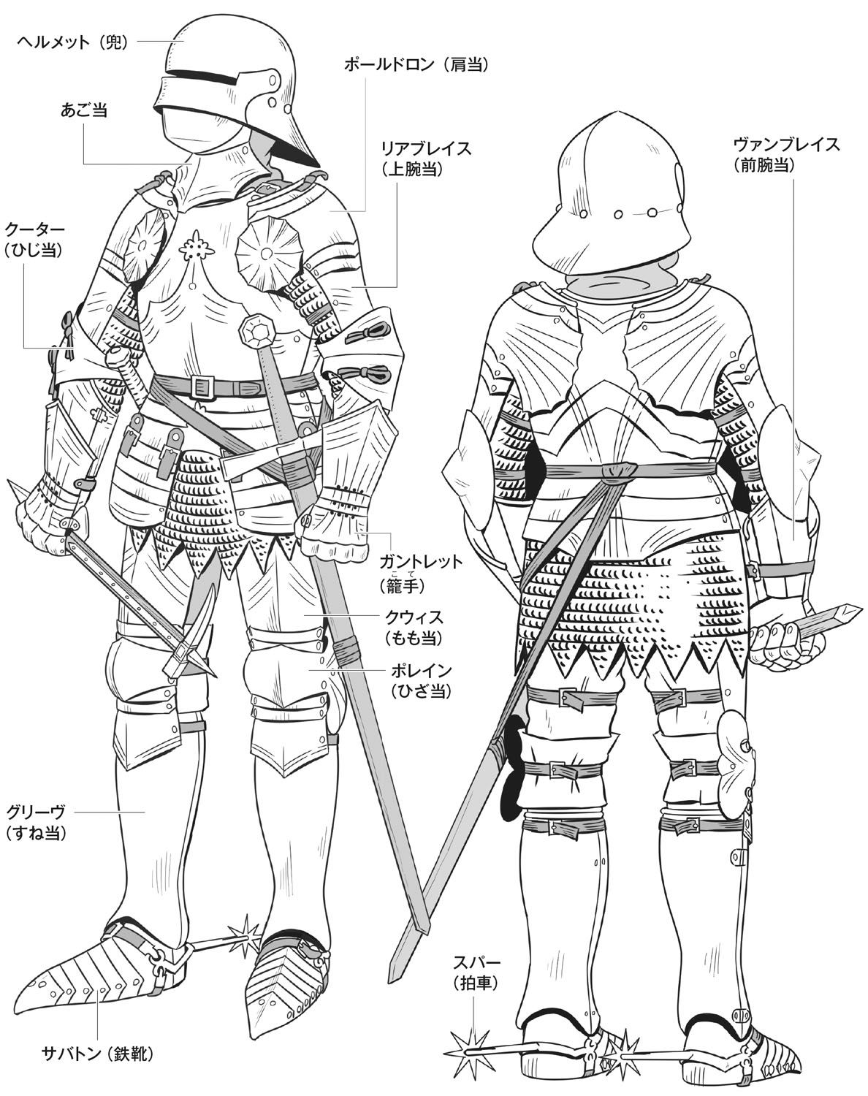

ヘルメットと武器はなしで、左の鎧を真似して描いてください。 胸の部分だけは下の画像を参考する 靴は拍車が付きます

